Рус
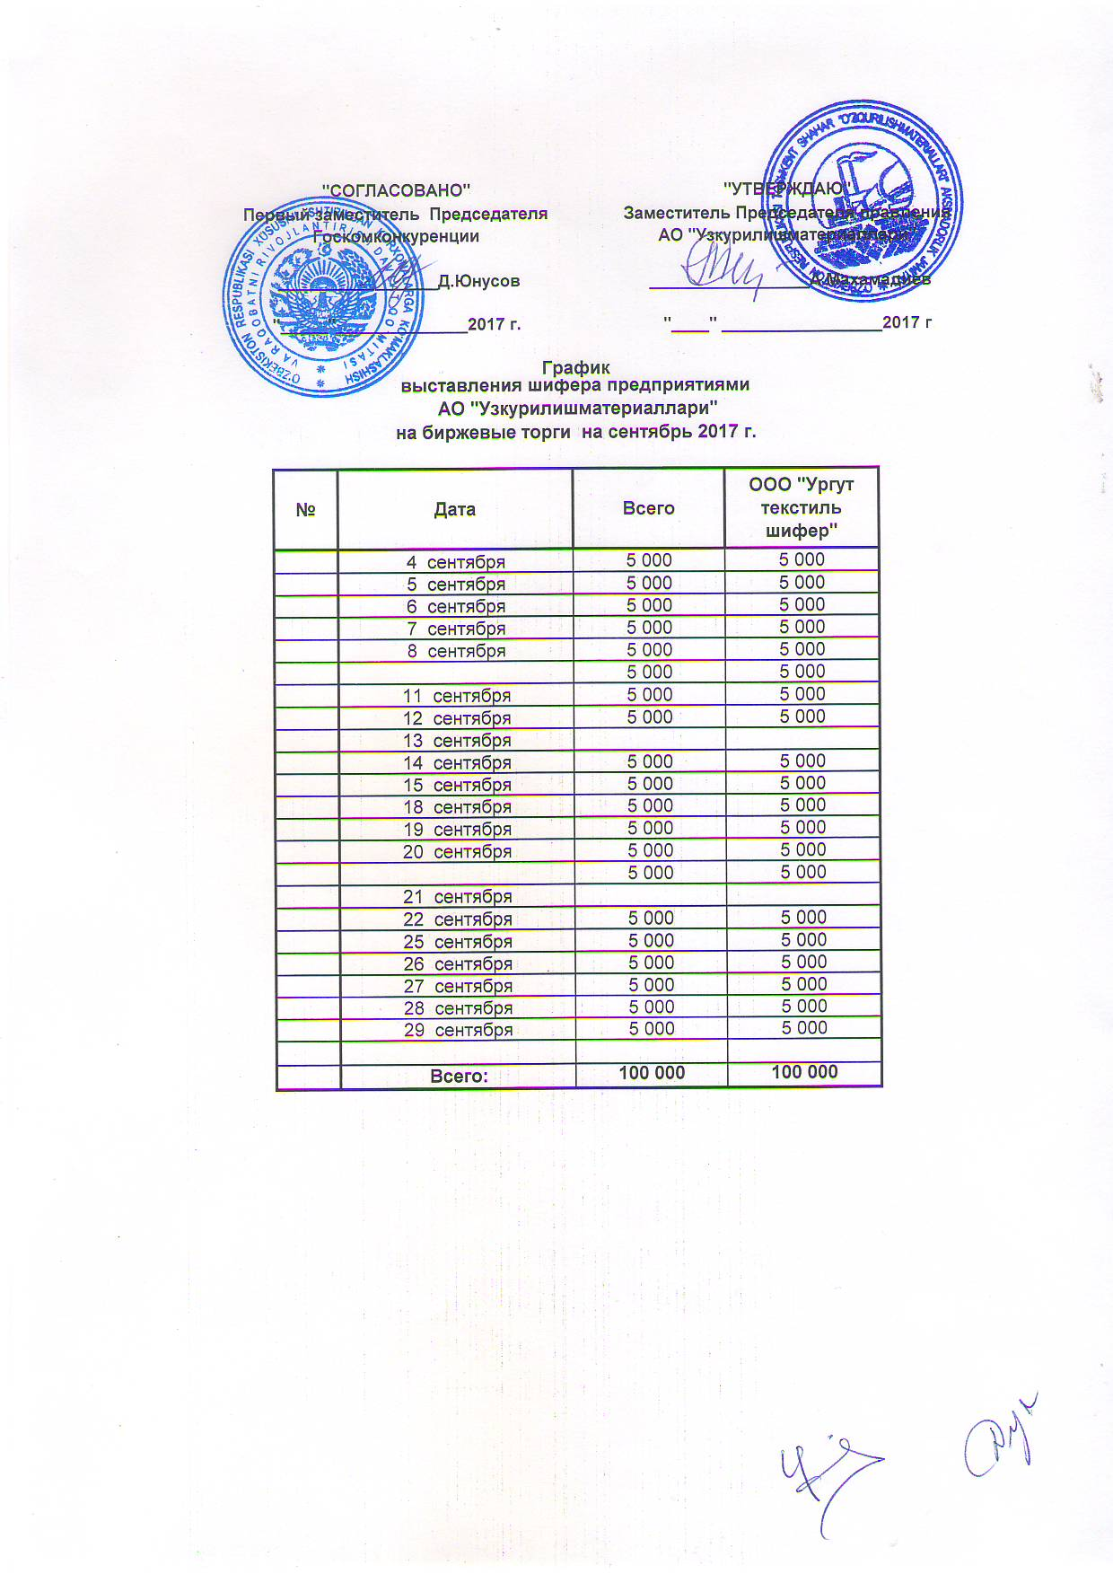
График выставления шифера предприятиями АО "Узстройматериалы" на биржевые торги на сентябрь 2017 г.

№ | Дата | Всего | ООО "Ургут текстиль шифер
 | 2017-09-04 | 5,000 | 5,000
 | 2017-09-05 | 5,000 | 5,000
 | 2017-09-06 | 5,000 | 5,000
 | 2017-09-07 | 5,000 | 5,000
 | 2017-09-08 | 5,000 | 5,000

 | 2017-09-11 | 5,000 | 5,000
 | 2017-09-12 | 5,000 | 5,000
 | 2017-09-13 | 5,000 | 5,000
 | 2017-09-14 | 5,000 | 5,000
 | 2017-09-15 | 5,000 | 5,000
 | 2017-09-18 | 5,000 | 5,000
 | 2017-09-19 | 5,000 | 5,000
 | 2017-09-20 | 5,000 | 5,000

 | 2017-09-21 | 5,000 | 5,000
 | 2017-09-22 | 5,000 | 5,000
 | 2017-09-25 | 5,000 | 5,000
 | 2017-09-26 | 5,000 | 5,000
 | 2017-09-27 | 5,000 | 5,000
 | 2017-09-28 | 5,000 | 5,000
 | 2017-09-29 | 5,000 | 5,000

 | ИТОГО: | 100,000 | 100,000

